2023_08_data
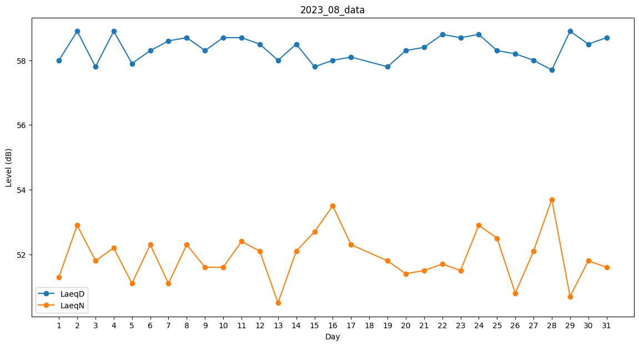
Day | LaeqD | LaeqN
1 | 58 | 51.3
2 | 58.9 | 52.9
3 | 57.8 | 51.8
4 | 58.9 | 52.2
5 | 57.9 | 51.1
6 | 58.3 | 52.3
7 | 58.6 | 51.1
8 | 58.7 | 52.3
9 | 58.3 | 51.6
10 | 58.7 | 51.6
11 | 58.7 | 52.4
12 | 58.5 | 52.1
13 | 58 | 50.5
14 | 58.5 | 52.1
15 | 57.8 | 52.7
16 | 58 | 53.5
17 | 58.1 | 52.3
18 | 0 | 52.3
19 | 57.8 | 51.8
20 | 58.3 | 51.4
21 | 58.4 | 51.5
22 | 58.8 | 51.7
23 | 58.7 | 51.5
24 | 58.8 | 52.9
25 | 58.3 | 52.5
26 | 58.2 | 50.8
27 | 58 | 52.1
28 | 57.7 | 53.7
29 | 58.9 | 50.7
30 | 58.5 | 51.8
31 | 58.7 | 51.6

